关系图
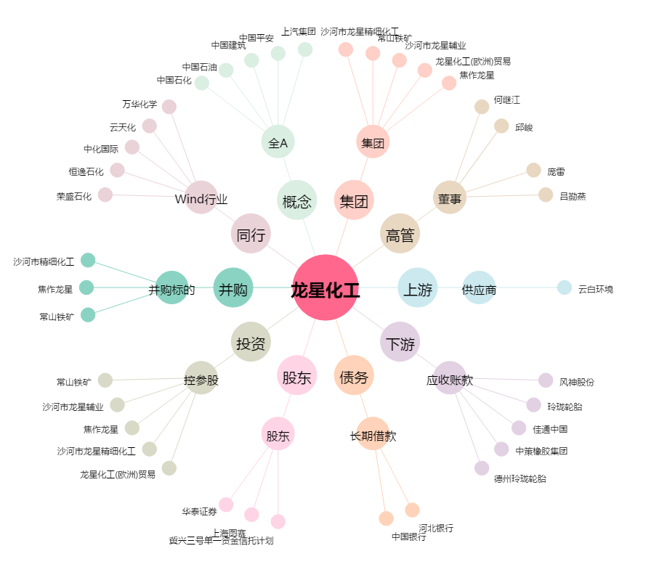
龙星化工[002442.SZ] - 关系概览图

